Equipe Jeunes
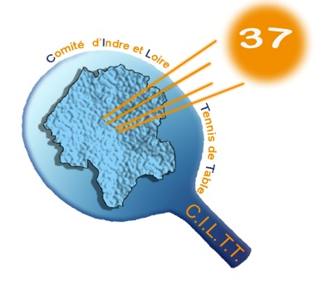
 |  | Comité d’Indre-&-Loire de Tennis de Table |  |  |  | Coefficients :
 |  | Maison des Sports de Touraine - BP 100 – 37210 PARCAY MESLAY |  |  |  | Benjamin | 1
 |  | URSSAF : 37020337392141 – SIRET : 34025747600028 – NAF : 9312Z |  |  |  | Cadet | 1.1
 |  | Tél. : 02 47 40 25 30 – Port : 06 27 73 39 22 |  |  |  | Junior | 1.15
 |  | E-Mail : comite.tt37@wanadoo.fr |  |  |  | Minime | 1.05
 |  | Site : http://www.comite37tt.com |  |  |  | Poussin | 1

ENGAGEMENTS des EQUIPES JEUNES pour la saison 2022-2023
COORDONNEES des RESPONSABLES

FICHE D’INSCRIPTION à retourner pour le Mercredi 28 septembre 2022 dernier délai au CILTT

Nom du Club : |  |  |  | N° : 04.37.

Nom de Salle : |  |  |  | Nb tables :

Adresse : |  |  |  | Téléphone du responsable :

Localité :

NB : pour les clubs utilisant 2 salles bien préciser pour chaque équipe la salle ou le gymnase

Observations :

 | (exemple : mettre équipes en opposition, équipes ensemble)

EQUIPE N° | 1 | NOM-TELEPHONE RESPONSABLE EQUIPE

 | N° LICENCE | NOM | Prénom | Catégorie | Points
1
2
3
4
5
6
 |  |  |  | Total Points | 0 pts

 |  |  |  | Valeur CILTT | 0 pts

EQUIPE N° | 2 | NOM-TELEPHONE RESPONSABLE EQUIPE

 | N° LICENCE | NOM | Prénom | Catégorie | Points
1
2
3
4
5
6
 |  |  |  | Total Points | 0 pts

 |  |  |  | Valeur CILTT | 0 pts

EQUIPE N° | 3 | NOM-TELEPHONE RESPONSABLE EQUIPE

 | N° LICENCE | NOM | Prénom | Catégorie | Points
1
2
3
4
5
6
 |  |  |  | Total Points | 0 pts

 |  |  |  | Valeur CILTT | 0 pts

EQUIPE N° | 4 | NOM-TELEPHONE RESPONSABLE EQUIPE

 | N° LICENCE | NOM | Prénom | Catégorie | Points
1
2
3
4
5
6
 |  |  |  | Total Points | 0 pts

 |  |  |  | Valeur CILTT | 0 pts

EQUIPE N° | 5 | NOM-TELEPHONE RESPONSABLE EQUIPE

 | N° LICENCE | NOM | Prénom | Catégorie | Points
1
2
3
4
5
6
 |  |  |  | Total Points | 0 pts

 |  |  |  | Valeur CILTT | 0 pts

EQUIPE N° | 6 | NOM-TELEPHONE RESPONSABLE EQUIPE

 | N° LICENCE | NOM | Prénom | Catégorie | Points
1
2
3
4
5
6
 |  |  |  | Total Points | 0 pts

 |  |  |  | Valeur CILTT | 0 pts

Afin d'organiser ce championnat, merci de nous retournez cette fiche dûment remplie.
1ère journée : samedi 22 octobre 2022
Rappel : pour les NOUVEAUX CLUBS, GRATUITE pour l’engagement d’une équipe
Droit d’engagement :
 | Equipe à 4 joueurs |  | x 20,00 € =

NE PAS ENVOYER DE CHEQUE (compris dans l’échéancier saison 2022-2023)

